信用交易
融资融券市场交易数据统计（20220718）

标的证券 | 融资融券余额（亿元） | 融资余额（亿元） | 融券余额（亿元） | 融资买入额（亿元） | 融资融券规模变化（亿元） | 融资余额增幅(‰) | 融券余额增幅(%)
统计数据 | 16,241.04 | 15,263.67 | 977.37 | 714.09 | 69.03 | 3.39 | 1.83
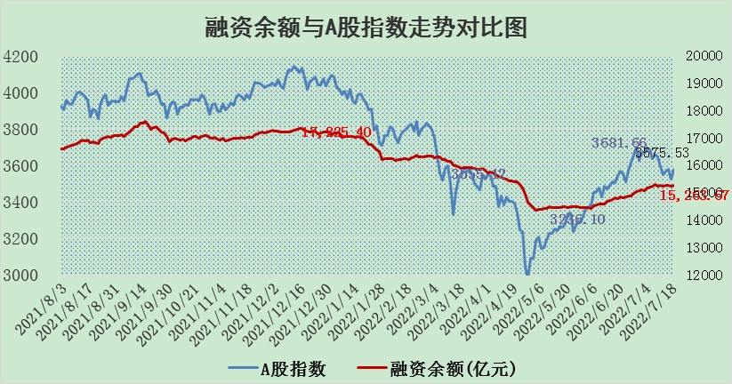

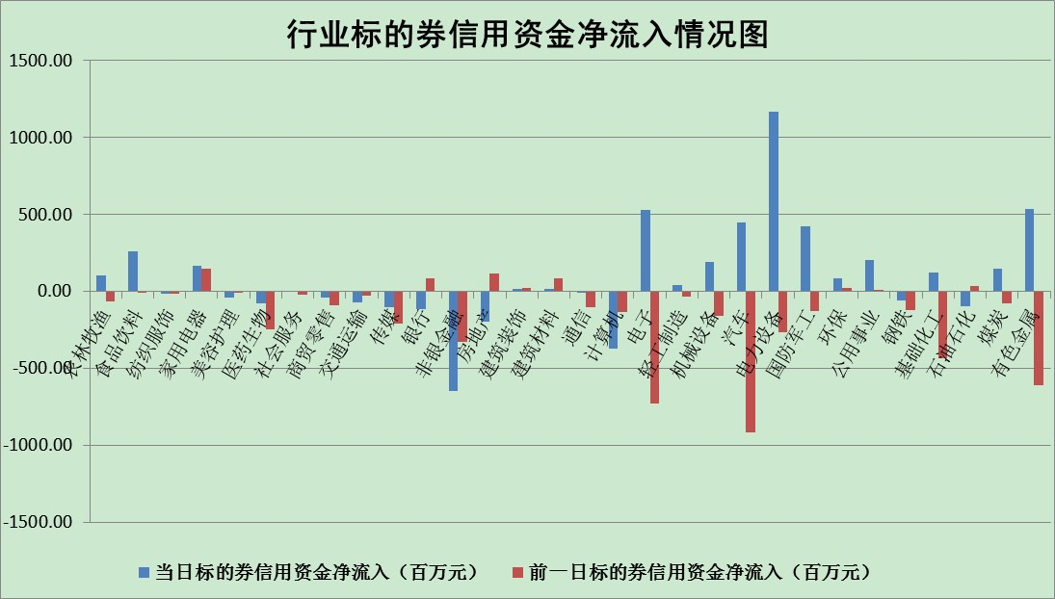

标的基金代码 | 标的基金简称 | 融资余额/市值(%) | 融资余额增幅(%) | 融资买入额/成交金额(%) | （融资余额净增额-融券余额净增额）/市值(‱) | 融券余额降幅(%) | ABS[（融资余额净增额-融券余额净增额）/市值净增额-1](%)
159902 | 华夏中小板ETF | 1.43 | 3.87 | 0.25 | 12.94 | 12.94 | 10.61
159915 | 易方达创业板ETF | 1.43 | 5.32 | 1255389.11 | 6.19 | -1.77 | 95.46
159919 | 嘉实沪深300ETF | 5.14 | -0.29 | 0.53 | -1.04 | 3.14 | 101.03
159920 | 华夏恒生ETF | 106.24 | -0.19 | 56.41 | -20.41 | -5.43 | 110.13
159922 | 嘉实中证500ETF | 0.98 | 0.60 | 24.95 | -19.77 | -1.88 | 111.00
159925 | 南方沪深300ETF | 0.05 | -1.61 | 0.01 | -0.07 | 0.00 | 100.09
159928 | 消费ETF | 0.84 | 6.60 | 4.99 | 5.00 | -2.88 | 127.53
159934 | 易方达黄金ETF | 454.45 | 0.03 | 22.40 | 11.68 | 0.00 | 61.75
159939 | 全指信息技术ETF | 0.68 | 6.28 | 63.21 | 4.00 | 0.00 | 96.68
159940 | 全指金融地产ETF | 0.33 | -1.74 | 0.01 | -0.59 | 0.00 | 100.67
159995 | 半导体芯片ETF | 2.14 | 2.01 | 274.04 | 4.84 | 3.06 | 119.03
159997 | 天弘中证电子ETF | 2.44 | 0.66 | 11.71 | 7.58 | 67.64 | 75.65
159998 | 天弘中证计算机主题ETF | 0.22 | 8.30 | 0.04 | 1.66 | 0.00 | 99.00
510050 | 华夏上证50ETF | 11.41 | -1.06 | 177.55 | -13.67 | -6.26 | 105.22
510180 | 华安上证180ETF | 0.46 | -1.18 | 1.68 | -0.69 | -15.96 | 100.49
510880 | 华泰柏瑞红利ETF | 0.22 | 1.36 | 0.62 | 0.05 | -26.01 | 99.95
510900 | 易方达恒生H股ETF | 141.58 | 0.04 | 13.22 | 5.23 | 0.00 | 92.70
511010 | 5年期国债ETF | 0.00 | 0.00 | 0.00 | 0.00 | 0.00 | 100.00
511380 | 可转债及可交换债券ETF | 51.02 | 2.14 | 2.10 | 106.99 | 0.00 | 73.65
512000 | 全指证券ETF | 7.56 | -1.74 | 24.58 | -11.27 | 4.43 | 107.34
512010 | 沪深300医药卫生ETF | 4.09 | 2.74 | 33.88 | 10.21 | -5.26 | 92.52
512070 | 沪深300非银ETF | 3.15 | -0.41 | 13.71 | -2.28 | -8.11 | 101.07
512400 | 南方中证申万有色金属ETF | 1.02 | 8.70 | 1.23 | 9.37 | 1.56 | 45.19
512580 | 广发中证环保产业ETF | 0.54 | 9.58 | 0.37 | 4.27 | -1.17 | 105.80
512660 | 国泰中证军工ETF | 2.79 | 2.70 | 27.38 | 8.75 | 2.91 | 95.79
512800 | 华宝中证银行ETF | 11.16 | -1.19 | 3.34 | -12.52 | 11.35 | 107.60
512980 | 广发中证传媒ETF | 1.70 | 1.13 | 55.85 | 1.69 | -8.81 | 99.33
515030 | 华夏中证新能源汽车ETF | 1.55 | 5.05 | 47.30 | 7.47 | -0.03 | 88.81
515050 | 华夏中证5G通信主题ETF | 1.74 | 1.04 | 255.03 | 1.65 | -2.37 | 98.69
515070 | 华夏中证人工智能ETF | 1.25 | -0.15 | 0.15 | -0.18 | 0.00 | 100.10
标的股票比较指标 |  | 融资余额/流通A股市值(%) | 融资余额增幅(%) | 融资买入额/成交金额(%) | （融资余额净增额-融券余额净增额）/流通A股市值(‱) | 融券余额降幅(%) | ABS[（融资余额净增额-融券余额净增额）/流通A股市值净增额-1](%)
前十名标的个股 |  | 仁东控股 | 星宇股份 | 山东高速 | 宗申动力 | 波导股份 | 广信股份
 |  | 数码科技 | 山东高速 | 有方科技 | 南都电源 | 宜通世纪 | 国际实业
 |  | 中体产业 | 宗申动力 | 步科股份 | 有方科技 | 中润资源 | 天邦股份
 |  | 尖峰集团 | 美畅股份 | 东方时尚 | 博敏电子 | 亚太药业 | 瑞康医药
 |  | 全柴动力 | 中通客车 | 天准科技 | 中通客车 | 华峰超纤 | 涪陵榨菜
 |  | 景兴纸业 | 涪陵电力 | 中科曙光 | 圣元环保 | 上海雅仕 | 华润双鹤
 |  | 海兰信 | 南都电源 | 云海金属 | 劲嘉股份 | 申达股份 | 天赐材料
 |  | 科蓝软件 | 东山精密 | 农业银行 | 亚星锚链 | 广日股份 | 回盛生物
 |  | 大立科技 | 亚星锚链 | 外高桥 | 松井股份 | 苏州科达 | 合众思壮
 |  | 蒙草生态 | 智慧能源 | 博敏电子 | 云海金属 | 奥康国际 | 亿晶光电
后十名标的个股 |  | 广田集团 | 康龙化成 | 春兴精工 | 国际实业 | 鲁泰A | 天准科技
 |  | 延安必康 | 福莱特 | 赣能股份 | 卡倍亿 | 中成股份 | 泰坦科技
 |  | 曙光股份 | 国际实业 | 风范股份 | 卫士通 | 粤传媒 | 中科三环
 |  | 龙净环保 | 朗特智能 | 广田集团 | 华星创业 | 天房发展 | 万马股份
 |  | 中嘉博创 | 回盛生物 | 延安必康 | 朗特智能 | 国中水务 | 航天晨光
 |  | 泰禾集团 | 华星创业 | 曙光股份 | 航天科技 | 陕鼓动力 | 金龙鱼
 |  | 苏宁易购 | 穗恒运A | 龙净环保 | 科兴制药 | 冠农股份 | 星宇股份
 |  | 中信国安 | 卫士通 | 中嘉博创 | 蒙草生态 | 恒宝股份 | 联创光电
 |  | 台海核电 | 欧派家居 | 泰禾集团 | 天玑科技 | 科达股份 | 赣锋锂业
 |  | 当代文体 | 卡倍亿 | 苏宁易购 | 回盛生物 | 嘉凯城 | 华友钴业
说明：1.以上普通交易数据和信用交易数据皆以交易日收盘后数据为基准；2.上述标的证券总数据只计算标的证券市场总数据，不包括从标的证券中调出去标的证券数据，所以与交易所公布的总值略有不同； 3.上述行业采用申万一级行业分类；4.以上标的基金和标的个股中比较的6个指标值中：前5个（从左至右）为正向指标，值越大排名越靠前；第6个为逆向指标，值越小，排名越靠前；5.第6个指标中ABS[]表示求绝对值，其主要用于考量信用资金相对净流入对股价相对净变化的贡献程度；6.数据来源：wind，交易所。

